Grafik, S. 4
 | 2021 | 2022
25 | 4923 | 5622
10 | 4402 | 5088
29 | 3855 | 3845
28 | 3342 | 3833
22 | 3446 | 3802
26 | 3244 | 3592
27 | 2297 | 2672
24 | 1594 | 2426
23 | 1747 | 2080
17 | 1259 | 1546
1. Umsatz ausgewählter Wirtschaftszweige 2021 und 2022

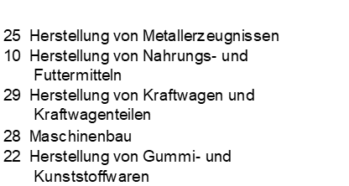
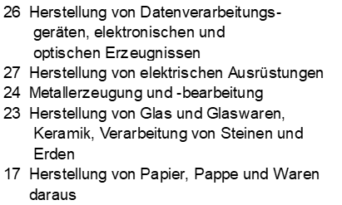

Thüringer Landesamt für Statistik

Grafiken S. 5
2. Anteil der Hauptgruppen am Umsatz 2022
Vorl.güter/Energie | 20900
Investitionsgüterproduzenten | 12423
Gebrauchsgüterproduzenten | 2075
Verbrauchsgüterproduzenten | 6703

Vorleistungsgüterproduzenten/ Energie

Investitionsgüterproduzenten

Gebrauchsgüterproduzenten

Verbrauchsgüterproduzenten

Thüringer Landesamt für Statistik

Entgelte je Beschäftigten
 | Entgelt je Beschäftigten
Vorl.güter/Energie | 38173
Investitionsgüterproduzenten | 41231
Gebrauchsgüterproduzenten | 47010
Verbrauchsgüterproduzenten | 31020
 | Umsatz je Beschäftigten
Vorl.güter/Energie | 251926
Investitionsgüterproduzenten | 244492
Gebrauchsgüterproduzenten | 241242
Verbrauchsgüterproduzenten | 246942

Euro
Euro

0

Vorleistungsgüterproduzenten/ Energie
Gebrauchsgüterproduzenten

Investitionsgüterproduzenten
Verbrauchsgüterproduzenten

Thüringer Landesamt für Statistik

